Sheet1
JURNAL PRAKTIKUM TF2207

MODUL 1

Tanggal | 31 Januari 2020 |  | Nomor Kit Modul | 1B
NIM Peserta | 13318031 | 13318043 | 13318048

Jurnal 1.1. Tampilan 7-Segmen (Kode 1.1)
Untuk masing-masing angka, isikan tampilan seven-segment, dan tingkat kecerahannya:

0 | 1 | 2 | 3 | 4 | 5 | 6 | 7 | 8 | 9 | 10 | 11 | 12 | 13 | 14 | 15
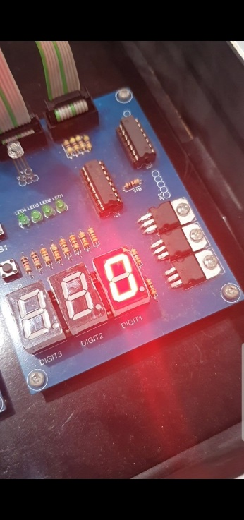 | 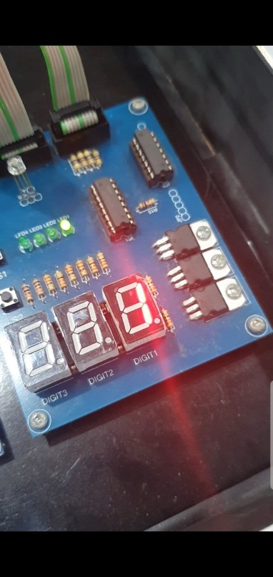 | 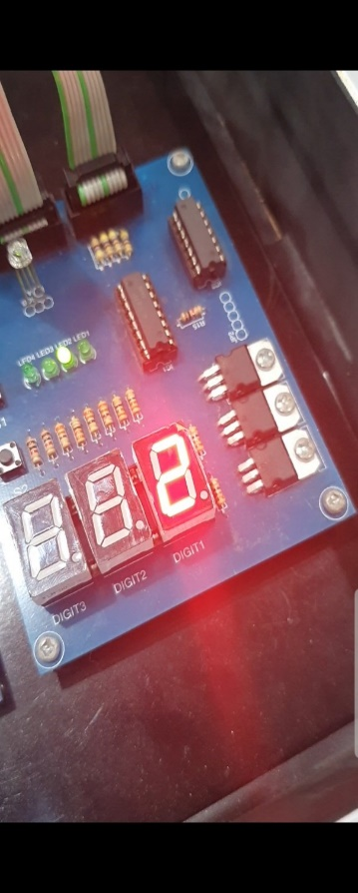 |  |  |  | 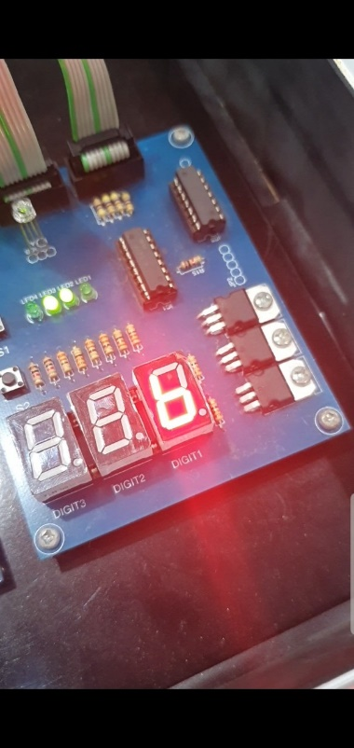 | 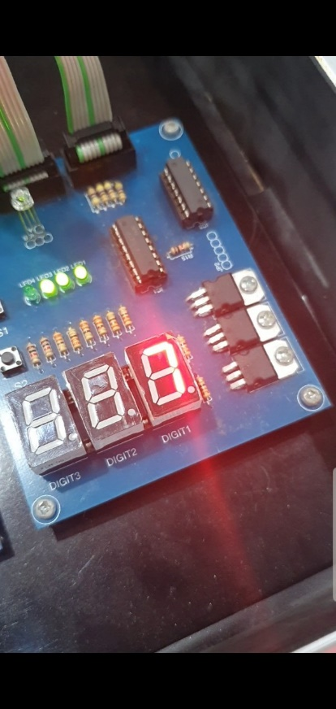 |  |  | 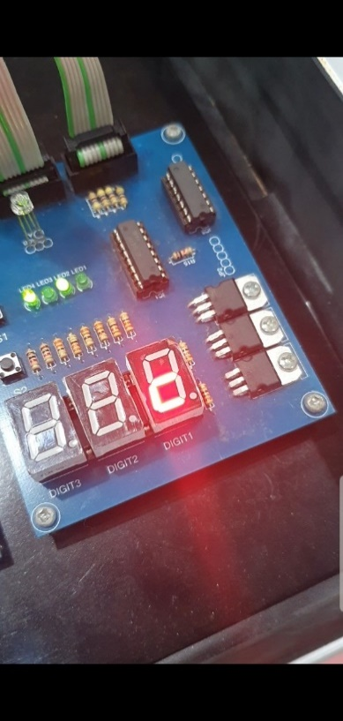
4 | 4 | 4 | 4 | 4 | 4 | 4 | 4 | 4 | 4 | 4 | 4 | 4 | 4 | 4 | 4

Jurnal 1.2. Pencacah 1 Digit (State-driven) (Kode 1.2) |  |  |  |  | Jurnal 1.3. Pencacah 1 Digit (Event-driven) (Kode 1.3)
S1 = Tombol cacah; S2=tombol mode, LED1 = 7-Segmen pertama |  |  |  |  | S1 = Tombol cacah; S2=tombol mode, LED1 = 7-Segmen pertama

No | Perlakuan | Yang Diharapkan | Hasil |  | No | Perlakuan | Yang Diharapkan | Hasil
1 | Arduino mulai | LED1=0 | LED1=0 |  | 1 | Arduino mulai | LED1=0 | LED1=0
2 | Tekan S1 | LED1=1 | LED1=1 |  | 2 | Tekan S1 | LED1=1 | LED1=1
3 | Tekan S1 8 kali | LED1=9 | LED1=9 |  | 3 | Tekan S1 8 kali | LED1=9 | LED1=9
4 | Tekan S1 sekali lagi | LED1=0 | LED1=0 |  | 4 | Tekan S1 sekali lagi | LED1=0 | LED1=0
5 | Tekan S2 | state down | state down |  | 5 | Tekan S2 | state down | state down
6 | Tekan S1 | LED1=9 | LED1=9 |  | 6 | Tekan S1 | LED1=9 | LED1=9
7 | Tekan S1 8 kali | LED! = 1 | LED! = 1 |  | 7 | Tekan S1 8 kali | LED! = 1 | LED! = 1
8 | Tekan S1 sekali lagi | LED1 = 0 | LED1 = 0 |  | 8 | Tekan S1 sekali lagi | LED1 = 0 | LED1 = 0
9 | Tekan S2 | state up | state up |  | 9 | Tekan S2 | state up | state up
10 | Tekan S1 | LED1= 1 | LED1= 1 |  | 10 | Tekan S1 | LED1= 1 | LED1= 1

Jurnal 1.2.1 Pencacah 3 Digit (Coba DISPLAY_PERIODE) (Kode 1.4)
LED1, LED2, LED3 = 7-Segmen pertama,kedua,ketiga

No | Perlakuan | Yang Diharapkan | Hasil
1 | Upload program dengan DISPLAY_PERIODE=1000 ms | LED1-LED3 = 123 berkedip | LED1-LED3 = 123 berkedip
2 | Upload program dengan DISPLAY_PERIODE=100 ms | LED1-LED3 = 123 berkedip | LED1-LED3 = 123 berkedip
3 | Upload program dengan DISPLAY_PERIODE= 50 | LED0-LED2=123, tidak berkedip | LED1-LED3 = 123 berkedip
4 | Upload program dengan DISPLAY_PERIODE= 22 | LED0-LED2=123, tidak berkedip | LED1-LED3 = 123 berkedip
5 | Upload program dengan DISPLAY_PERIODE= 10 | LED0-LED2=123, tidak berkedip | LED1-LED3 = 123 berkedip
6 | Upload program dengan DISPLAY_PERIODE= 7 | LED0-LED2=123, tidak berkedip | LED0-LED2=123, tidak berkedip

Jurnal 1.3.2 Stop-watch 3 Digit (Kode 1.5)
S1 = tombol start/stop; S2 = tombol reset; LED = 3 digit 7 segment
No | Perlakuan | Yang Diharapkan | Hasil
1 | Arduino mulai | LED = 000 | LED = 000
2 | Tekan S1 | LED akan mencacah naik dengan periode 10 ms | LED akan mencacah naik dengan periode 10 ms
3 | Tekan S1 | LED berhenti mencacah | LED berhenti mencacah
4 | Tekan S1 | LED berhenti mencacah | LED berhenti mencacah
5 | Tekan S1 | LED berhenti mencacah | LED berhenti mencacah
6 | Tekan S2 | LED=000 | LED=000
7 | Tekan S1 | LED berhenti mencacah | LED berhenti mencacah
8 | Biarkan lama sampai clock mencapai 999 lalu melewatinya | LED =000 | LED =000
9 | Tekan S1 | LED berhenti mencacah | LED berhenti mencacah
10 | Tekan S2 | LED=000 | LED=000

Jurnal 1.3.1 Calculator (Kode 1.7)
Key = keypad; LED = 3 digit 7 segment

No | Perlakuan | Yang Diharapkan | Hasil
1 | Arduino mulai | LED = 001 | LED = 001
2 | Key = 1, 2 | LED = 012 | LED = 012
3 | Key = A | LED=a | LED=a
4 | Key = 3, 4 | LED=034 | LED=034
5 | Key = # | LED = 046 | LED = 046
6 | Key = B | LED =b | LED =b
7 | Key = 3, 4 | LED=034 | LED=034
8 | Key = C | LED= c | LED= c
9 | Key = 5 | LED=005 | LED=005
10 | Key = D | LED=d | LED=d
11 | Key = 4 | LED=004 | LED=004
12 | Key = # | LED=015 | LED=015
13 | Key = D | LED=d | LED=d
14 | Key = 0 | LED=000 | LED=000
15 | Key = # | LED=000 | LED=000
16 | Key = * | LED=000 | LED=000
17 | Key = B | LED=b | LED=b
18 | Key = 8 | LED=008 | LED=008
19 | Key = # | LED=008 | LED=008

